Diagrama
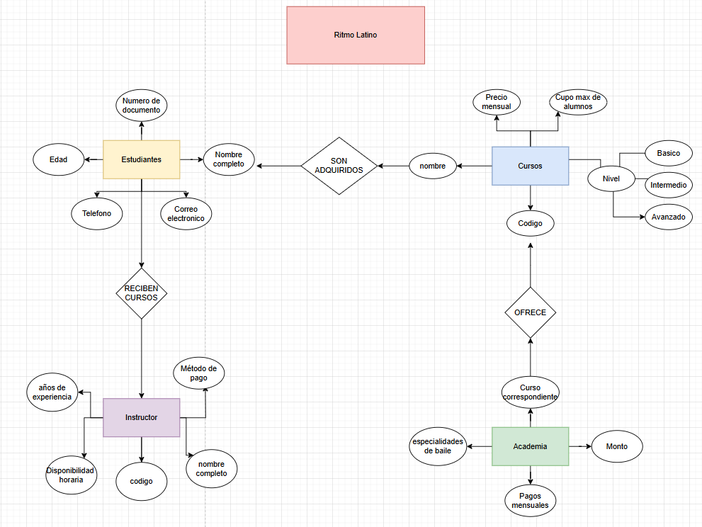

1:M

N:M
1:M

